Sheet1
##var | id |  | name | canuse | compositeMain | compositeList | compriority | isOrigin | placingType | placingIds | wgirds | hgirds |  |  | RoleType | ItemType | audioseplace | ElementType | ItemQuality | assetPath | Price | AvaiNumber
## | uid | 图标 | 名称 | 是否可用 | 合成主体 | 合成道具集合 | 合成优先级 | 是否是初始道具 | 摆放技能用 类型 | 摆放技能列表 | 宽 | 高 | 格子 | 星星数量 | 所属职业 | 道具类型 | 摆放音效名称 | 元素种类 | 品质类型 | 预制体路径 | 售价/元 | 可用个数
##type | int |  | string | bool | int | (list#sep=,),int | int | bool | (list#sep=,),Battle.PSkillCondition | (list#sep=,),int | int | int |  | int | Battle.RoleType | Battle.ItemType | string | Battle.ElementType | Battle.ItemQuality | string | int | int
##group | c,s |  | c,s | c,s | c | c,s | c | c,s | c | c | c,s | c,s | c | c | c,s | c,s | c | c | c,s | c | c,s | c
 | 1101 |  | 弹珠 | TRUE |  |  |  | TRUE | 石子类 |  | 1 | 1 |  |  | 通用 | 远程武器 | weaponsound | 自然 | 普通 | Item_1101 | 2 | 4
 | 1102 |  | 磨刀石 | TRUE |  |  |  | TRUE | 战斗开始时 | 100 | 1 | 1 |  | 2 | 通用 | 配饰 | accessorysound | 无 | 普通 | Item_1102 | 4 | 4
 | 1103 |  | 萝卜刀 | TRUE |  |  |  | TRUE | 武器类,冷却类 |  | 1 | 2 |  |  | 通用 | 近战武器 | weaponsound | 无 | 普通 | Item_1103 | 3 | 4
 | 1104 |  | 木盾 | TRUE |  |  |  | TRUE |  |  | 2 | 2 |  |  | 通用 | 盾牌 | armorsound | 无 | 普通 | Item_1104 | 4 | 4
 | 1105 | 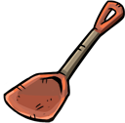 | 锅铲 | TRUE |  |  |  | TRUE | 武器类,冷却类 | 103 | 2 | 2 | 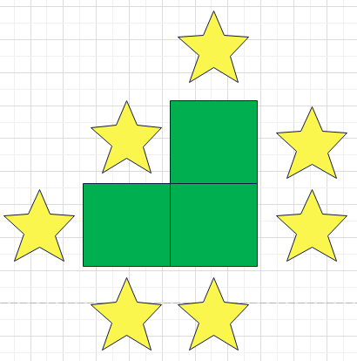 | 7 | 通用 | 近战武器 | weaponsound | 无 | 普通 | Item_1105 | 4 | 4
 | 1106 |  | 扫帚 | TRUE |  |  |  | TRUE | 武器类,冷却类 |  | 1 | 4 |  |  | 通用 | 近战武器 | weaponsound | 无 | 普通 | Item_1106 | 4 | 4
 | 1107 |  | 香蕉 | TRUE |  |  |  | TRUE | 食物类,冷却类 | 127 | 2 | 2 | 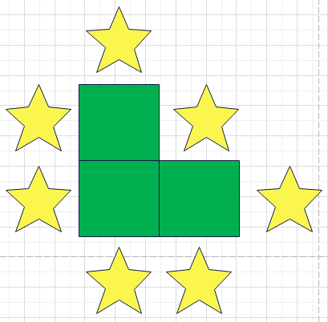 | 7 | 通用 | 食物 | fruitsound | 自然 | 普通 | Item_1107 | 3 | 4
 | 1108 |  | 火石 | TRUE |  |  |  | TRUE |  |  | 1 | 1 |  |  | 通用 | 宝石 | gemsound | 无 | 普通 | Attachment_1108 | 2 | 4
 | 1109 |  | 大葱 | TRUE |  |  |  | TRUE | 食物类,护盾类,冷却类 | 102 | 1 | 2 | 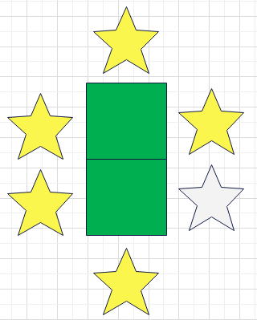 | 6 | 通用 | 食物 | fruitsound | 自然 | 普通 | Item_1109 | 2 | 4
 | 1110 |  | 草药 | TRUE |  |  |  | TRUE | 战斗开始时 |  | 1 | 1 |  |  | 通用 | 配饰 | accessorysound | 无 | 普通 | Item_1110 | 4 | 6
 | 1111 |  | 短弓 | TRUE |  |  |  | TRUE | 武器类,冷却类 |  | 1 | 2 |  |  | 通用 | 远程武器 | weaponsound | 无 | 普通 | Item_1111 | 4 | 4
 | 1112 |  | 牛角 | TRUE |  |  |  | TRUE | 战斗开始时 |  | 1 | 2 |  |  | 通用 | 配饰 | accessorysound | 自然 | 普通 | Item_1112 | 4 | 6
 | 1113 |  | 招财猫 | TRUE |  |  |  | TRUE | 战斗开始时 | 101 | 2 | 1 |  | 4 | 通用 | 配饰 | accessorysound | 无 | 普通 | Item_1113 | 3 | 4
 | 1114 |  | 一捧家乡土 | TRUE |  |  |  | TRUE | 战斗开始时 |  | 1 | 1 |  |  | 通用 | 配饰 | accessorysound | 自然 | 普通 | Item_1114 | 2 | 6
 | 1115 |  | 火苗 | TRUE |  |  |  | TRUE | 战斗开始时,火 |  | 1 | 1 |  |  | 法师 | 配饰 | accessorysound | 火 | 普通 | Item_1115 | 2 | 6
 | 1181 |  | 碎裂红宝石 | TRUE |  |  |  | TRUE |  |  | 1 | 1 |  |  | 通用 | 宝石 | gemsound | 无 | 普通 | Attachment_1181 | 2 | 4
 | 1182 |  | 碎裂黄宝石 | TRUE |  |  |  | TRUE |  |  | 1 | 1 |  |  | 通用 | 宝石 | gemsound | 无 | 普通 | Attachment_1182 | 2 | 4
 | 1183 |  | 碎裂蓝宝石 | TRUE |  |  |  | TRUE |  |  | 1 | 1 |  |  | 通用 | 宝石 | gemsound | 无 | 普通 | Attachment_1183 | 2 | 4
 | 1184 |  | 碎裂紫宝石 | TRUE |  |  |  | TRUE |  |  | 1 | 1 |  |  | 通用 | 宝石 | gemsound | 无 | 普通 | Attachment_1184 | 2 | 4
 | 1201 |  | 一包弹珠 | TRUE |  |  |  | TRUE |  |  | 2 | 1 |  | 2 | 通用 | 配饰 | accessorysound | 无 | 罕见 | Item_1201 | 5 | 3
 | 1202 | 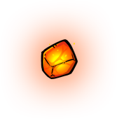 | 燃烧火石 | TRUE | 1108 | 1108 | 1 | FALSE | 火 |  | 1 | 1 |  |  | 通用 | 宝石 | gemsound | 火 | 罕见 | Attachment_1202 | 4 | 4
 | 1203 | 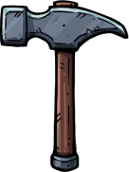 | 木工锤 | TRUE |  |  |  | TRUE | 武器类,冷却类 |  | 3 | 3 | 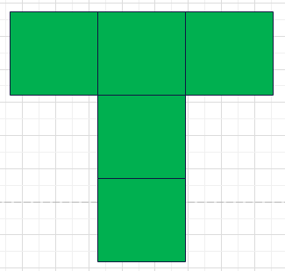 |  | 通用 | 近战武器 | weaponsound | 无 | 罕见 | Item_1203 | 7 | 3
 | 1204 |  | 松鼠 | TRUE |  |  |  | TRUE | 宠物类 | 106 | 2 | 2 | 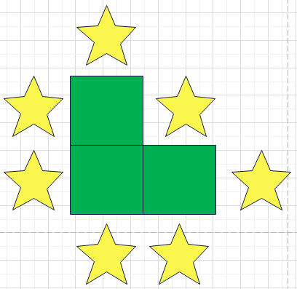 | 7 | 弓手 | 宠物 | animalsound | 自然 | 罕见 | Item_1204 | 5 | 3
 | 1205 |  | 牛角短弓 | TRUE | 1111 | 1112 | 2 | FALSE | 武器类,冷却类 |  | 1 | 2 |  |  | 弓手 | 远程武器 | weaponsound | 自然 | 罕见 | Item_1205 | 5 | 3
 | 1206 |  | 一包金币 | TRUE |  |  |  | TRUE |  |  | 1 | 1 |  |  | 通用 | 配饰 | accessorysound | 无 | 罕见 | Item_1206 | 9 | 4
 | 1207 |  | 长矛 | TRUE |  |  |  | TRUE | 武器类,冷却类 | 111 | 1 | 4 |  |  | 通用 | 近战武器 | weaponsound | 无 | 罕见 | Item_1207 | 6 | 3
 | 1208 |  | 匕首 | TRUE |  |  |  | TRUE | 武器类,冷却类 |  | 1 | 2 |  |  | 通用 | 近战武器 | weaponsound | 无 | 罕见 | Item_1208 | 5 | 4
 | 1209 |  | 硬皮甲 | TRUE |  |  |  | TRUE | 护盾类 |  | 2 | 3 |  |  | 通用 | 护甲 | armorsound | 无 | 罕见 | Item_1209 | 7 | 3
 | 1210 |  | 加速手套 | TRUE |  |  |  | TRUE |  | 105 | 2 | 1 |  | 2 | 通用 | 手套 | armorsound | 无 | 罕见 | Item_1210 | 5 | 3
 | 1211 |  | 牛角盾 | TRUE | 1104 | 1112 | 3 | FALSE |  |  | 2 | 2 |  |  | 通用 | 盾牌 | armorsound | 无 | 罕见 | Item_1211 | 6 | 3
 | 1213 |  | 治疗药水 | TRUE |  |  |  | TRUE | 药水类 | 114 | 1 | 2 |  | 1 | 通用 | 药水 | potionsound | 无 | 罕见 | Item_1213 | 5 | 3
 | 1214 |  | 苹果 | TRUE |  |  |  | TRUE | 食物类,冷却类 | 107 | 1 | 1 |  | 4 | 通用 | 食物 | fruitsound | 自然 | 罕见 | Item_1214 | 3 | 4
 | 1215 |  | 胡萝卜 | TRUE |  |  |  | TRUE | 食物类,冷却类 | 108 | 2 | 1 |  | 6 | 通用 | 食物 | fruitsound | 自然 | 罕见 | Item_1215 | 4 | 4
 | 1216 |  | 史莱姆 | TRUE |  |  |  | TRUE | 宠物类,冷却类 | 109 | 2 | 2 |  | 4 | 通用 | 宠物 | animalsound | 无 | 罕见 | Item_1216 | 5 | 3
 | 1217 | 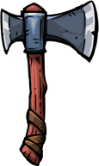 | 飞斧 | TRUE |  |  |  | TRUE | 武器类,冷却类 |  | 2 | 3 |  |  | 战士 | 近战武器 | weaponsound | 无 | 罕见 | Item_1217 | 6 | 3
 | 1218 |  | 辣椒 | TRUE |  |  |  | TRUE | 食物类,冷却类 | 110 | 1 | 2 |  | 6 | 通用 | 食物 | fruitsound | 自然 | 罕见 | Item_1218 | 5 | 4
 | 1219 |  | 兰花 | TRUE |  |  |  | TRUE | 战斗开始时 |  | 1 | 1 |  |  | 弓手 | 配饰 | accessorysound | 自然 | 罕见 | Item_1219 | 2 | 6
 | 1220 |  | 火炬 | TRUE | 1103 | 1108 | 4 | FALSE | 武器类,冷却类 |  | 1 | 2 |  |  | 通用 | 近战武器 | weaponsound | 无 | 罕见 | Item_1220 | 6 | 3
 | 1281 |  | 圆形红宝石 | TRUE | 1181 | 1181 | 5 | FALSE |  |  | 1 | 1 |  |  | 通用 | 宝石 | gemsound | 无 | 罕见 | Attachment_1281 | 5 | 3
 | 1282 |  | 圆形黄宝石 | TRUE | 1182 | 1182 | 6 | FALSE |  |  | 1 | 1 |  |  | 通用 | 宝石 | gemsound | 无 | 罕见 | Attachment_1282 | 5 | 3
 | 1283 |  | 圆形蓝宝石 | TRUE | 1183 | 1183 | 7 | FALSE |  |  | 1 | 1 |  |  | 通用 | 宝石 | gemsound | 无 | 罕见 | Attachment_1283 | 5 | 3
 | 1284 |  | 圆形紫宝石 | TRUE | 1184 | 1184 | 8 | FALSE |  |  | 1 | 1 |  |  | 通用 | 宝石 | gemsound | 无 | 罕见 | Attachment_1284 | 5 | 3
 | 1301 | 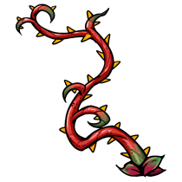 | 血藤 | TRUE |  |  |  | TRUE | 武器类 |  | 2 | 3 | 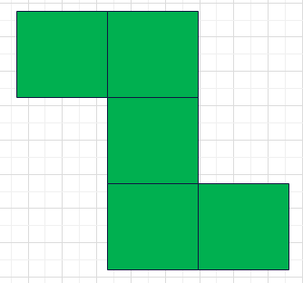 |  | 通用 | 近战武器 | weaponsound | 自然 | 稀有 | Item_1301 | 8 | 3
 | 1302 |  | 硬皮靴 | TRUE |  |  |  | TRUE | 护盾类 |  | 1 | 2 |  |  | 通用 | 鞋子 | armorsound | 无 | 稀有 | Item_1302 | 6 | 3
 | 1303 |  | 鲜血之刃 | TRUE |  |  |  | TRUE | 武器类,冷却类,吸血类 |  | 1 | 3 |  |  | 通用 | 近战武器 | weaponsound | 吸血 | 稀有 | Item_1303 | 7 | 3
 | 1304 |  | 鼹鼠 | TRUE |  |  |  | TRUE | 宠物类,冷却类 | 112 | 1 | 2 |  | 3 | 弓手 | 宠物 | animalsound | 自然 | 稀有 | Item_1304 | 6 | 4
 | 1305 |  | 火焰长矛 | TRUE | 1207 | 1115,1115 | 9 | FALSE | 武器类,冷却类,火 | 113 | 1 | 4 |  | 5 | 法师 | 近战武器 | weaponsound | 火 | 稀有 | Item_1305 | 8 | 3
 | 1306 | 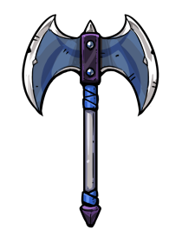 | 月牙斧 | TRUE | 1217 | 1217 | 10 | FALSE | 武器类 |  | 3 | 4 | 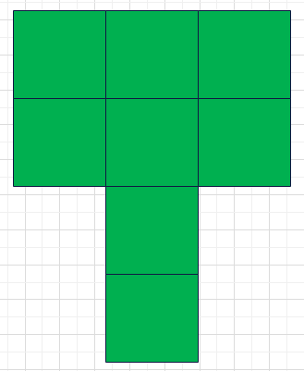 |  | 战士 | 近战武器 | weaponsound | 无 | 稀有 | Item_1306 | 11 | 3
 | 1307 |  | 强化药水 | TRUE |  |  |  | TRUE | 药水类 | 115 | 1 | 2 |  | 1 | 通用 | 药水 | potionsound | 无 | 稀有 | Item_1307 | 5 | 3
 | 1308 |  | 幸运短弓 | TRUE | 1111 | 1219,1219 | 11 | FALSE | 武器类,冷却类 |  | 1 | 2 |  |  | 弓手 | 远程武器 | weaponsound | 自然 | 稀有 | Item_1308 | 7 | 3
 | 1309 |  | 火焰短刀 | TRUE | 1319 | 1115,1115 | 12 | FALSE | 武器类,冷却类,火 | 116 | 1 | 2 |  | 6 | 法师 | 近战武器 | weaponsound | 火 | 稀有 | Item_1309 | 8 | 3
 | 1310 |  | 骷髅帽 | TRUE |  |  |  | TRUE |  |  | 1 | 2 |  |  | 通用 | 头盔 | armorsound | 无 | 稀有 | Item_1310 | 7 | 3
 | 1311 |  | 胡萝卜史莱姆 | TRUE | 1216 | 1215,1215 | 13 | FALSE | 宠物类,冷却类 | 117 | 2 | 2 |  | 4 | 通用 | 宠物 | animalsound | 自然 | 稀有 | Item_1311 | 9 | 3
 | 1312 |  | 辣椒史莱姆 | TRUE | 1216 | 1218 | 14 | FALSE | 宠物类,冷却类 | 118 | 2 | 2 |  | 4 | 通用 | 宠物 | animalsound | 自然 | 稀有 | Item_1312 | 9 | 3
 | 1313 |  | 暗影宝石 | TRUE |  |  |  | TRUE | 黑暗类 |  | 1 | 1 |  |  | 通用 | 宝石 | gemsound | 黑暗 | 稀有 | Attachment_1313 | 9 | 4
 | 1314 |  | 长笛 | TRUE |  |  |  | TRUE | 冷却类,护盾类 | 119 | 3 | 1 |  | 9 | 通用 | 配饰 | accessorysound | 无 | 稀有 | Item_1314 | 8 | 3
 | 1315 |  | 龙鳞皮甲 | TRUE | 1209 | 1902 | 15 | FALSE | 护盾类 |  | 2 | 3 |  |  | 战士 | 护甲 | armorsound | 无 | 稀有 | Item_1315 | 8 | 3
 | 1316 |  | 幸运招财猫 | TRUE | 1113 | 1219,1219 | 16 | FALSE | 冷却类 | 120 | 2 | 1 |  | 2 | 弓手 | 配饰 | accessorysound | 无 | 稀有 | Item_1316 | 6 | 3
 | 1317 |  | 魔法水晶 | TRUE |  |  |  | TRUE | 冷却类,魔法类 | 121 | 1 | 1 |  | 4 | 通用 | 配饰 | accessorysound | 魔法 | 稀有 | Item_1317 | 8 | 4
 | 1319 |  | 精铁之刃 | TRUE | 1103 | 1102,1102 | 17 | FALSE | 武器类,冷却类 | 122 | 1 | 2 |  | 6 | 通用 | 近战武器 | weaponsound | 无 | 稀有 | Item_1319 | 8 | 3
 | 1320 |  | 神龙珠 | TRUE |  |  |  | TRUE | 冷却类,火 |  | 1 | 1 |  |  | 法师 | 配饰 | accessorysound | 火 | 稀有 | Item_1320 | 9 | 4
 | 1321 |  | 龙鳞护手 | TRUE | 1210 | 1902 | 18 | FALSE |  | 123 | 2 | 1 |  | 2 | 战士 | 手套 | armorsound | 无 | 稀有 | Item_1321 | 8 | 3
 | 1322 |  | 狂野之爪 | TRUE | 1210 | 1112 | 19 | FALSE | 武器类,冷却类 |  | 2 | 1 |  |  | 通用 | 近战武器 | weaponsound | 无 | 稀有 | Item_1322 | 9 | 3
 | 1323 |  | 幸运手环 | TRUE |  |  |  | TRUE |  | 124 | 1 | 1 |  | 8 | 弓手 | 配饰 | accessorysound | 自然 | 稀有 | Item_1323 | 8 | 3
 | 1324 |  | 燃烧匕首 | TRUE | 1208 | 1115,1115 | 20 | FALSE | 武器类,冷却类,火 |  | 1 | 2 |  |  | 法师 | 近战武器 | weaponsound | 火 | 稀有 | Item_1324 | 9 | 4
 | 1325 |  | 龙鳞靴 | TRUE | 1302 | 1902 | 21 | FALSE | 护盾类 |  | 1 | 2 |  |  | 战士 | 鞋子 | armorsound | 无 | 稀有 | Item_1325 | 7 | 3
 | 1326 |  | 燃烧火炬 | TRUE | 1220 | 1115 | 22 | FALSE | 武器类,冷却类,火 |  | 1 | 2 |  |  | 法师 | 近战武器 | weaponsound | 火 | 稀有 | Item_1326 | 8 | 4
 | 1327 |  | 水晶法杖 | TRUE | 1106 | 1317 | 23 | FALSE | 武器类,冷却类 |  | 1 | 4 |  |  | 通用 | 远程武器 | weaponsound | 魔法 | 稀有 | Item_1327 | 10 | 3
 | 1328 |  | 强效治疗药水 | TRUE | 1213 | 1110 | 24 | FALSE | 药水类 | 125 | 1 | 2 |  | 1 | 通用 | 药水 | potionsound | 无 | 稀有 | Item_1328 | 7 | 3
 | 1329 |  | 法力药水 | TRUE | 1213 | 1214 | 25 | FALSE | 药水类 | 126 | 1 | 2 |  | 1 | 通用 | 药水 | potionsound | 魔法 | 稀有 | Item_1329 | 7 | 3
 | 1381 |  | 方形红宝石 | TRUE | 1281 | 1281 | 26 | FALSE |  |  | 1 | 1 |  |  | 通用 | 宝石 | gemsound | 无 | 稀有 | Attachment_1381 | 8 | 3
 | 1382 |  | 方形黄宝石 | TRUE | 1282 | 1282 | 27 | FALSE |  |  | 1 | 1 |  |  | 通用 | 宝石 | gemsound | 无 | 稀有 | Attachment_1382 | 8 | 3
 | 1383 |  | 方形蓝宝石 | TRUE | 1283 | 1283 | 28 | FALSE |  |  | 1 | 1 |  |  | 通用 | 宝石 | gemsound | 无 | 稀有 | Attachment_1383 | 8 | 3
 | 1384 |  | 方形紫宝石 | TRUE | 1284 | 1284 | 29 | FALSE |  |  | 1 | 1 |  |  | 通用 | 宝石 | gemsound | 无 | 稀有 | Attachment_1384 | 8 | 3
 | 1401 |  | 倚天剑 |  |  |  |  | TRUE | 武器类,冷却类 |  | 1 | 4 |  |  | 通用 | 近战武器 | weaponsound | 无 | 传说 | Item_1401 | 15 | 2
 | 1402 |  | 光明盾牌 |  |  |  |  | TRUE |  | 128 | 2 | 3 |  | 10 | 通用 | 盾牌 | armorsound | 神圣 | 传说 | Item_1402 | 15 | 2
 | 1403 |  | 光明板甲 |  |  |  |  | TRUE | 护盾类,战斗开始时 | 129 | 2 | 3 |  | 10 | 通用 | 护甲 | armorsound | 神圣 | 传说 | Item_1403 | 16 | 2
 | 1404 |  | 白狼幼崽 |  |  |  |  | TRUE | 宠物类,护盾类 | 130 | 1 | 2 |  | 6 | 战士 | 宠物 | animalsound | 无 | 传说 | Item_1404 | 12 | 2
 | 1405 |  | 黑狼幼崽 |  |  |  |  | TRUE | 宠物类 | 131 | 2 | 1 |  | 6 | 战士 | 近战武器|宠物 | animalsound | 无 | 传说 | Item_1405 | 12 | 2
 | 1406 |  | 灰狼幼崽 |  |  |  |  | TRUE | 宠物类 | 132 | 2 | 1 |  | 6 | 战士 | 宠物 | animalsound | 无 | 传说 | Item_1406 | 12 | 2
 | 1407 |  | 钢铁史莱姆 | TRUE | 1216 | 1319 | 30 | FALSE | 宠物类,冷却类 | 133,134 | 2 | 2 | 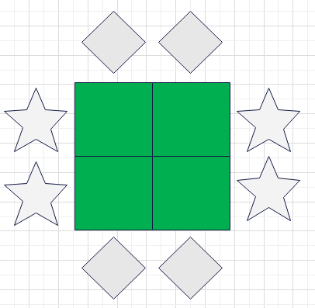 | 8 | 通用 | 宠物 | animalsound | 无 | 传说 | Item_1407 | 12 | 2
 | 1408 |  | 鲜血史莱姆 |  | 1216 | 1423 | 31 | FALSE | 宠物类,冷却类,吸血类 | 135 | 2 | 2 |  | 4 | 通用 | 宠物 | animalsound | 吸血 | 传说 | Item_1408 | 13 | 2
 | 1409 |  | 勇气药水 |  |  |  |  | TRUE | 药水类 | 136 | 1 | 2 |  | 1 | 通用 | 药水 | potionsound | 无 | 传说 | Item_1409 | 9 | 3
 | 1410 |  | 强效勇气药水 |  |  |  |  | FALSE | 药水类 | 137 | 1 | 2 |  | 1 | 通用 | 药水 | potionsound | 无 | 传说 | Item_1410 | 12 | 2
 | 1411 |  | 强效法力药水 |  |  |  |  | FALSE | 药水类 | 138 | 1 | 2 |  | 1 | 通用 | 药水 | potionsound | 无 | 传说 | Item_1411 | 12 | 2
 | 1412 |  | 吸血药水 |  |  |  |  | FALSE | 药水类 | 139 | 1 | 2 |  | 1 | 通用 | 药水 | potionsound | 吸血 | 传说 | Item_1412 | 15 | 2
 | 1413 |  | 榴莲 |  |  |  |  | TRUE | 食物类,冷却类 | 140 | 1 | 3 |  | 8 | 通用 | 食物 | fruitsound | 自然 | 传说 | Item_1413 | 9 | 3
 | 1414 | 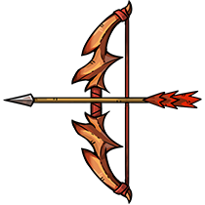 | 牛角弓 | TRUE | 1205 | 1112,1112 | 32 | FALSE | 武器类,冷却类 | 141 | 3 | 3 | 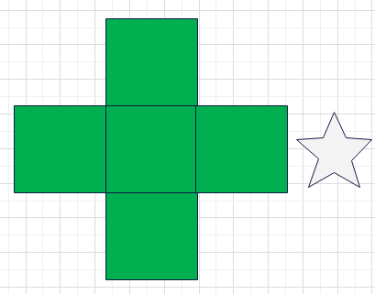 | 1 | 弓手 | 远程武器 | weaponsound | 自然 | 传说 | Item_1414 | 12 | 3
 | 1415 | 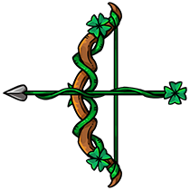 | 幸运弓 | TRUE | 1308 | 1219,1219 | 33 | FALSE | 武器类,冷却类 | 142 | 3 | 3 |  | 1 | 弓手 | 远程武器 | weaponsound | 自然 | 传说 | Item_1415 | 15 | 3
 | 1416 | 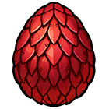 | 红宝石龙蛋 |  |  |  |  | TRUE | 宠物类,火 |  | 2 | 2 |  |  | 法师 | 宠物 | accessorysound | 火 | 传说 | Item_1416 | 10 | 3
 | 1417 |  | 蓝宝石龙蛋 |  |  |  |  | TRUE | 宠物类 |  | 2 | 2 |  |  | 通用 | 宠物 | accessorysound | 无 | 传说 | Item_1417 | 10 | 3
 | 1418 | 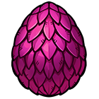 | 紫水晶龙蛋 |  |  |  |  | TRUE | 宠物类 |  | 2 | 2 |  |  | 通用 | 宠物 | accessorysound | 无 | 传说 | Item_1418 | 10 | 3
 | 1419 |  | 钢铁头盔 | TRUE | 1310 | 1307 | 34 | FALSE | 护盾类 |  | 1 | 2 |  |  | 通用 | 头盔 | armorsound | 无 | 传说 | Item_1419 | 11 | 3
 | 1420 |  | 钢铁手套 | TRUE | 1210 | 1307 | 35 | FALSE | 护盾类 | 143 | 2 | 1 |  | 2 | 通用 | 手套 | armorsound | 无 | 传说 | Item_1420 | 10 | 3
 | 1421 |  | 瘟疫锅铲 | TRUE | 1105 | 1313 | 36 | FALSE | 武器类,冷却类 | 144 | 3 | 1 |  | 5 | 通用 | 近战武器 | weaponsound | 黑暗 | 传说 | Item_1421 | 13 | 3
 | 1422 |  | 利刃手环 |  |  |  |  | TRUE |  |  | 1 | 1 |  |  | 战士 | 配饰 | accessorysound | 无 | 传说 | Item_1422 | 12 | 3
 | 1423 |  | 鲜血护符 |  |  |  |  | TRUE | 吸血类 |  | 1 | 1 |  |  | 通用 | 配饰 | accessorysound | 吸血 | 传说 | Item_1423 | 11 | 3
 | 1424 | 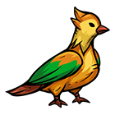 | 咕咕鸟 |  |  |  |  | TRUE | 宠物类 | 145 | 2 | 2 |  | 16 | 通用 | 宠物 | animalsound | 自然 | 传说 | Item_1424 | 15 | 2
 | 1425 | 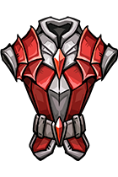 | 鲜血护甲 |  | 1209 | 1423 | 37 | FALSE | 护盾类 |  | 2 | 3 |  |  | 通用 | 护甲 | armorsound | 吸血 | 传说 | Item_1425 | 12 | 2
 | 1426 | 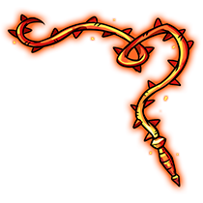 | 火焰之鞭 | TRUE | 1301 | 1115,1115 | 38 | FALSE | 武器类,冷却类,火 |  | 3 | 3 |  |  | 法师 | 近战武器 | weaponsound | 火 | 传说 | Item_1426 | 15 | 2
 | 1427 | 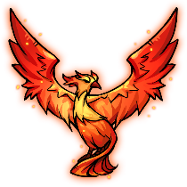 | 凤凰 |  |  |  |  | TRUE | 武器类,冷却类,宠物类,火 |  | 3 | 3 | 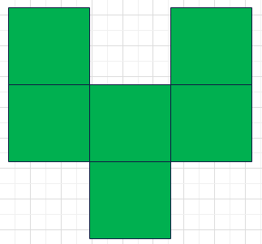 |  | 法师 | 远程武器|宠物 | animalsound | 火 | 传说 | Item_1427 | 15 | 2
 | 1428 |  | 吸血匕首 |  | 1208 | 1423 | 39 | FALSE | 武器类,冷却类,吸血类 | 146 | 1 | 2 |  | 6 | 通用 | 近战武器 | weaponsound | 吸血 | 传说 | Item_1428 | 13 | 2
 | 1429 |  | 吸蓝刀 | TRUE | 1303 | 1317 | 40 | FALSE | 武器类,冷却类 |  | 1 | 3 |  |  | 通用 | 近战武器 | weaponsound | 魔法|吸血 | 传说 | Item_1429 | 16 | 2
 | 1430 |  | 钢铁长剑 | TRUE | 1319 | 1102,1102 | 41 | FALSE | 武器类,冷却类 | 147 | 1 | 3 |  | 8 | 通用 | 近战武器 | weaponsound | 无 | 传说 | Item_1430 | 13 | 2
 | 1431 |  | 凤凰之刃 | TRUE | 1319 | 1210,1210 | 42 | FALSE | 武器类,冷却类 | 148 | 1 | 3 |  | 8 | 通用 | 近战武器 | weaponsound | 无 | 传说 | Item_1431 | 13 | 2
 | 1432 |  | 火焰长刀 | TRUE | 1309 | 1102,1102 | 43 | FALSE | 武器类,冷却类,火 | 149 | 1 | 3 |  | 8 | 法师 | 近战武器 | weaponsound | 火 | 传说 | Item_1432 | 15 | 2
 | 1433 | 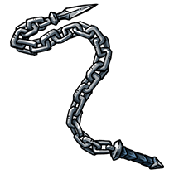 | 铁链鞭 |  | 1301 | 1902 | 44 | FALSE | 武器类,冷却类 |  | 3 | 3 |  |  | 战士 | 近战武器 | weaponsound | 神圣 | 传说 | Item_1433 | 15 | 2
 | 1435 |  | 火焰之杖 | TRUE | 1327 | 1320 | 45 | FALSE | 武器类,冷却类,火 |  | 1 | 4 |  |  | 法师 | 远程武器 | weaponsound | 火|魔法 | 传说 | Item_1435 | 15 | 2
 | 1436 | 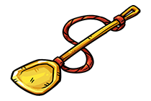 | 神圣锅铲 |  | 1105 | 1409 | 46 | FALSE | 武器类,冷却类 | 150 | 3 | 2 | 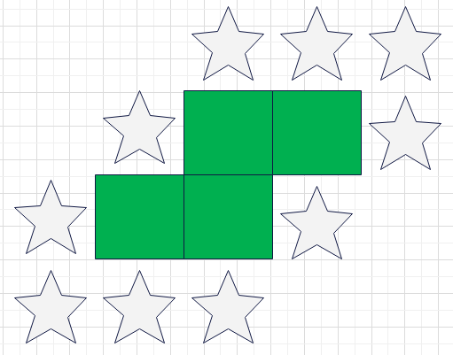 | 10 | 通用 | 近战武器 | weaponsound | 神圣 | 传说 | Item_1436 | 15 | 2
 | 1437 |  | 魔法火把 | TRUE | 1326 | 1317 | 47 | FALSE | 武器类,冷却类,火 | 151 | 1 | 2 |  | 2 | 法师 | 近战武器 | weaponsound | 火|魔法 | 传说 | Item_1437 | 13 | 2
 | 1438 |  | 强效硬化药水 | TRUE | 1307 | 1101,1101 | 48 | FALSE | 药水类 | 152 | 1 | 2 |  | 1 | 通用 | 药水 | potionsound | 无 | 传说 | Item_1438 | 12 | 2
 | 1439 |  | 石肤护甲 | TRUE | 1209 | 1307 | 49 | FALSE | 护盾类 |  | 2 | 3 |  |  | 通用 | 护甲 | armorsound | 无 | 传说 | Item_1439 | 12 | 2
 | 1440 |  | 奶酪 |  |  |  |  | TRUE | 食物类,冷却类 | 153 | 2 | 1 |  | 6 | 战士 | 食物 | fruitsound | 自然 | 传说 | Item_1440 | 10 | 3
 | 1441 |  | 暗影头盔 |  | 1310 | 1313 | 50 | FALSE |  |  | 1 | 2 |  |  | 通用 | 头盔 | armorsound | 黑暗 | 传说 | Attachment_1441 | 15 | 2
 | 1481 |  | 无暇红宝石 | TRUE | 1381 | 1381 | 51 | FALSE |  |  | 1 | 1 |  |  | 通用 | 宝石 | gemsound | 无 | 传说 | Attachment_1481 | 12 | 3
 | 1482 |  | 无暇黄宝石 | TRUE | 1382 | 1382 | 52 | FALSE |  |  | 1 | 1 |  |  | 通用 | 宝石 | gemsound | 无 | 传说 | Attachment_1482 | 12 | 3
 | 1483 |  | 无暇蓝宝石 | TRUE | 1383 | 1383 | 53 | FALSE |  |  | 1 | 1 |  |  | 通用 | 宝石 | gemsound | 无 | 传说 | Attachment_1483 | 12 | 3
 | 1484 |  | 无暇紫宝石 | TRUE | 1384 | 1384 | 54 | FALSE |  |  | 1 | 1 |  |  | 通用 | 宝石 | gemsound | 无 | 传说 | Attachment_1484 | 12 | 3
 | 1501 |  | 圣剑 |  |  |  |  | TRUE | 武器类,冷却类 |  | 1 | 4 |  |  | 通用 | 近战武器 | weaponsound | 神圣 | 神级 | Item_1501 | 18 | 2
 | 1502 |  | 刺剑 |  |  |  |  | TRUE | 武器类,冷却类 |  | 1 | 4 |  |  | 通用 | 近战武器 | weaponsound | 无 | 神级 | Item_1502 | 18 | 2
 | 1503 | 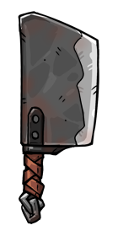 | 菜刀 |  |  |  |  | TRUE | 武器类,冷却类 |  | 2 | 4 |  |  | 战士 | 近战武器 | weaponsound | 无 | 神级 | Item_1503 | 20 | 2
 | 1504 | 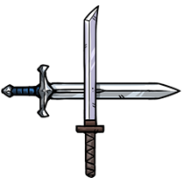 | 十字水果刀 |  |  |  |  | FALSE | 武器类,冷却类 | 154,155 | 3 | 3 | 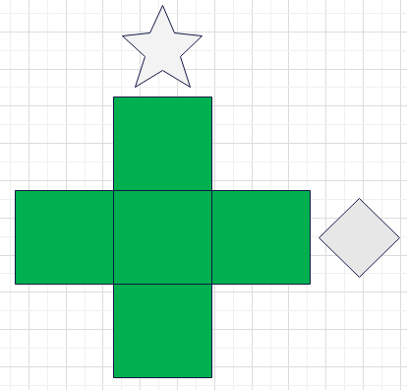 | 2 | 通用 | 近战武器 | weaponsound | 无 | 神级 | Item_1504 | 38 | 2
 | 1505 |  | 终极彩虹史莱姆 |  |  |  |  | FALSE | 宠物类,冷却类 | 156 | 2 | 2 |  | 14 | 通用 | 宠物 | animalsound | 吸血|神圣|自然 | 神级 | Item_1505 | 50 | 2
 | 1506 |  | 神圣史莱姆 |  |  |  |  | FALSE | 宠物类,冷却类 | 157 | 2 | 2 |  | 4 | 通用 | 宠物 | animalsound | 神圣 | 神级 | Item_1506 | 21 | 2
 | 1507 | 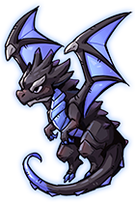 | 黑色巨龙 |  | 1508 | 1313 | 55 | FALSE | 宠物类,火 |  | 2 | 3 |  |  | 法师 | 远程武器|宠物 | animalsound | 火 | 神级 | Item_1507 | 18 | 2
 | 1508 |  | 火焰幼龙 |  | 1416 | 1416 | 56 | TRUE | 宠物类,火 |  | 2 | 2 |  |  | 法师 | 远程武器|宠物 | animalsound | 火 | 神级 | Item_1508 | 15 | 2
 | 1509 |  | 紫色幼龙 |  | 1417 | 1417 | 57 | TRUE | 宠物类 |  | 2 | 2 |  |  | 通用 | 远程武器|宠物 | animalsound | 无 | 神级 | Item_1509 | 15 | 2
 | 1510 |  | 魔法幼龙 |  | 1418 | 1418 | 58 | TRUE | 宠物类 |  | 2 | 2 |  |  | 通用 | 远程武器|宠物 | animalsound | 无 | 神级 | Item_1510 | 15 | 2
 | 1511 |  | 艾露恩之赐 |  |  |  |  | TRUE |  |  | 2 | 2 |  |  | 通用 | 配饰 | accessorysound | 神圣 | 神级 | Item_1511 | 18 | 2
 | 1512 |  | 暗影艾露恩之赐 |  | 1511 | 1541 | 59 | FALSE |  | 158 | 2 | 2 | 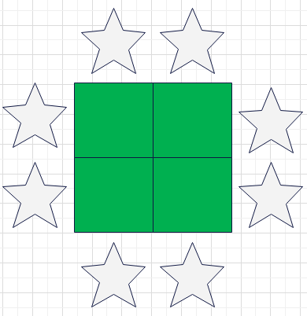 | 8 | 通用 | 配饰 | accessorysound | 黑暗 | 神级 | Item_1512 | 22 | 2
 | 1513 |  | 神圣灰狼幼崽 |  | 1404 | 1902 | 60 | FALSE | 宠物类 | 159 | 2 | 1 |  | 6 | 战士 | 宠物 | animalsound | 无 | 神级 | Item_1513 | 18 | 2
 | 1514 |  | 毁灭黑狼幼崽 |  | 1405 | 1902 | 61 | FALSE | 宠物类,武器类,冷却类 | 160 | 2 | 1 |  | 6 | 战士 | 近战武器|宠物 | animalsound | 无 | 神级 | Item_1514 | 18 | 2
 | 1515 |  | 睿智白狼幼崽 |  | 1406 | 1902 | 62 | FALSE | 宠物类 | 161 | 1 | 2 |  | 6 | 战士 | 宠物 | animalsound | 无 | 神级 | Item_1515 | 18 | 2
 | 1516 |  | 李奥瑞克的王冠 |  |  |  |  | TRUE |  |  | 2 | 1 |  |  | 通用 | 头盔 | armorsound | 神圣 | 神级 | Item_1516 | 20 | 2
 | 1517 |  | 彩虹独角兽 |  |  |  |  | TRUE | 宠物类 | 162 | 2 | 2 |  | 8 | 通用 | 宠物 | animalsound | 自然 | 神级 | Item_1517 | 21 | 2
 | 1518 |  | 暗影护甲 |  | 1403 | 1313 | 63 | FALSE | 护盾类 | 163 | 2 | 3 |  | 10 | 通用 | 护甲 | armorsound | 黑暗 | 神级 | Item_1518 | 22 | 2
 | 1519 |  | 艾露恩外衣 |  | 1403 | 1317 | 64 | FALSE | 护盾类,魔法类 | 164 | 2 | 3 |  | 10 | 通用 | 护甲 | armorsound | 魔法|神圣 | 神级 | Item_1519 | 21 | 2
 | 1520 |  | 艾露恩之盾 |  | 1402 | 1317 | 65 | FALSE | 魔法类 | 165 | 2 | 3 |  | 10 | 通用 | 盾牌 | armorsound | 魔法|神圣 | 神级 | Item_1520 | 21 | 2
 | 1521 |  | 圣火护甲 |  | 1403 | 1115,1115 | 66 | FALSE | 护盾类,火 | 166 | 2 | 3 |  | 10 | 法师 | 护甲 | armorsound | 火|神圣 | 神级 | Item_1521 | 20 | 2
 | 1522 |  | 圣火盾牌 |  | 1402 | 1115,1115 | 67 | FALSE | 火 | 167 | 2 | 3 |  | 10 | 法师 | 盾牌 | armorsound | 火|神圣 | 神级 | Item_1522 | 20 | 2
 | 1523 |  | 海王长戟 |  | 1207 | 1516 | 68 | FALSE | 武器类,冷却类 | 168 | 1 | 4 |  | 5 | 通用 | 近战武器 | weaponsound | 神圣 | 神级 | Item_1523 | 24 | 2
 | 1524 |  | 终焉号角 |  |  |  |  | TRUE |  | 169 | 3 | 1 |  | 9 | 通用 | 配饰 | accessorysound | 无 | 神级 | Item_1524 | 19 | 3
 | 1525 |  | 阿拉丁神灯 |  |  |  |  | TRUE | 魔法类 | 170 | 2 | 1 |  | 1 | 通用 | 配饰 | accessorysound | 魔法 | 神级 | Item_1525 | 23 | 2
 | 1526 |  | 鲜血护手 |  | 1210 | 1423 | 69 | FALSE |  | 171 | 2 | 1 |  | 1 | 通用 | 手套 | armorsound | 吸血 | 神级 | Item_1526 | 19 | 3
 | 1527 |  | 血荆棘魔剑 | TRUE | 1303 | 1301 | 70 | FALSE | 武器类,冷却类 |  | 1 | 3 |  |  | 通用 | 近战武器 | weaponsound | 自然|吸血 | 神级 | Item_1527 | 28 | 2
 | 1528 |  | 暗影之吻 |  | 1501 | 1313 | 71 | FALSE | 武器类,冷却类 |  | 1 | 4 |  |  | 通用 | 近战武器 | weaponsound | 黑暗 | 神级 | Item_1528 | 24 | 2
 | 1529 | 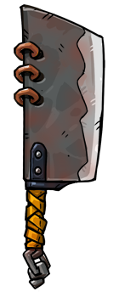 | 家传菜刀 |  | 1503 | 1902 | 72 | FALSE | 武器类,冷却类 |  | 2 | 5 |  |  | 战士 | 近战武器 | weaponsound | 无 | 神级 | Item_1529 | 35 | 2
 | 1581 |  | 完美红宝石 |  | 1481 | 1481 | 73 | FALSE |  |  | 1 | 1 |  |  | 通用 | 宝石 | gemsound | 无 | 神级 | Item_1581 | 15 | 3
 | 1582 |  | 完美黄宝石 |  | 1482 | 1482 | 74 | FALSE |  |  | 1 | 1 |  |  | 通用 | 宝石 | gemsound | 无 | 神级 | Item_1582 | 15 | 3
 | 1583 |  | 完美蓝宝石 |  | 1483 | 1483 | 75 | FALSE |  |  | 1 | 1 |  |  | 通用 | 宝石 | gemsound | 无 | 神级 | Item_1583 | 15 | 3
 | 1584 |  | 完美紫宝石 |  | 1484 | 1484 | 76 | FALSE |  |  | 1 | 1 |  |  | 通用 | 宝石 | gemsound | 无 | 神级 | Item_1584 | 15 | 3
 | 1902 |  | 铁锤 | TRUE |  |  |  | TRUE | 武器类,冷却类 |  | 1 | 2 |  |  | 战士 | 近战武器 | weaponsound | 无 | 特别 | Item_1902 | 12 | 1
 | 1903 |  | 指虎 | TRUE |  |  |  | TRUE | 武器类,冷却类 | 172 | 1 | 1 |  | 5 | 战士 | 近战武器 | weaponsound | 无 | 特别 | Item_1903 | 25 | 1
 | 1904 |  | 狼图腾 | TRUE |  |  |  | TRUE |  | 173,174 | 1 | 1 |  | 14 | 战士 | 配饰 | accessorysound | 无 | 特别 | Item_1904 | 25 | 1
 | 1905 |  | 鹿角守护 | TRUE |  |  |  | TRUE |  | 175 | 1 | 2 |  | 9 | 战士 | 配饰 | accessorysound | 自然 | 特别 | Item_1905 | 28 | 1
 | 1907 |  | 命令旌旗 | TRUE |  |  |  | TRUE | 神圣类,火,冷却类 | 176 | 1 | 2 |  | 8 | 法师 | 配饰 | accessorysound | 神圣|火 | 特别 | Item_1907 | 25 | 1
 | 1910 |  | 魔法巢穴 | TRUE |  |  |  | TRUE |  | 177 | 2 | 2 |  | 8 | 法师 | 配饰 | accessorysound | 无 | 特别 | Item_1910 | 26 | 1
 | 1912 |  | 一碗美食 | TRUE |  |  |  | TRUE | 食物类,冷却类 | 178 | 2 | 1 |  | 6 | 弓手 | 食物 | fruitsound | 自然 | 特别 | Item_1912 | 22 | 1
 | 1913 |  | 神机箭 | TRUE |  |  |  | TRUE |  | 179,180 | 2 | 1 | 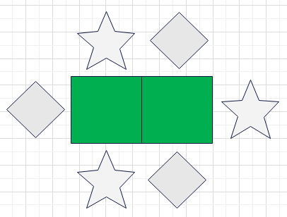 | 6 | 弓手 | 配饰 | accessorysound | 无 | 特别 | Item_1913 | 23 | 1
 | 1914 |  | 大四叶草 | TRUE |  |  |  | TRUE |  |  | 2 | 2 |  |  | 弓手 | 配饰 | accessorysound | 自然 | 特别 | Item_1914 | 25 | 1
 | 1908 |  | 爆裂章节 | TRUE |  |  |  | TRUE | 火 | 191,192 | 1 | 2 |  | 8 | 法师 | 配饰 | accessorysound | 黑暗|火 | 特别 | Item_1908 | 25 | 1
 | 1901 |  | 旅行袋 | TRUE |  |  |  | TRUE |  | 201 | 3 | 2 |  |  | 战士 | 背包 | accessorysound | 无 | 特别 | Bag_2_3 | 27 | 1
 | 1906 |  | 火焰储物袋 | TRUE |  |  |  | TRUE |  | 202 | 3 | 3 |  |  | 法师 | 背包 | accessorysound | 无 | 特别 | Bag_3_3 | 25 | 1
 | 1911 |  | 野营背包 | TRUE |  |  |  | TRUE |  | 203 | 2 | 3 |  |  | 弓手 | 背包 | accessorysound | 无 | 特别 | Bag_3_2 | 25 | 1
 | 1116 |  | 亚麻包 | TRUE |  |  |  | TRUE |  |  | 2 | 2 |  |  | 通用 | 背包 | accessorysound | 无 | 普通 | Bag_2_2 | 6 | 3
 | 1212 |  | 腰包 | TRUE |  |  |  | TRUE |  | 205 | 2 | 1 |  |  | 通用 | 背包 | accessorysound | 无 | 罕见 | Bag_2_1 | 8 | 4
 | 1318 |  | 耐力背包 | TRUE |  |  |  | TRUE |  |  | 1 | 3 |  |  | 通用 | 背包 | accessorysound | 无 | 稀有 | Bag_3_1 | 12 | 5
 | 1434 |  | 魔法腰带 | TRUE |  |  |  | TRUE |  | 207 | 1 | 4 |  |  | 通用 | 背包 | accessorysound | 无 | 传说 | Bag_4_1 | 18 | 4
 | 1530 |  | 守护手包 | TRUE |  |  |  | TRUE |  |  | 1 | 1 |  |  | 通用 | 背包 | accessorysound | 无 | 神级 | Bag_1_1 | 22 | 6

